登录页面
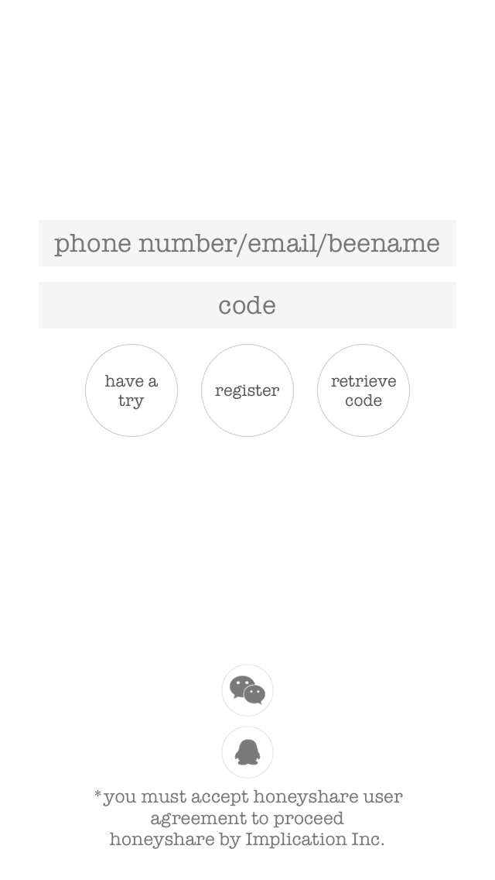
No | 项目名 | ID | 功能 | 跳转页面 | 特效 | 说明
1 | 用户登录框 |  | 输入用户名 | - |  | 1.输入框有背景字符，输入字符时背景消失 2.输入框输入字符时，右侧显示X按钮点击 清空字符
2 | 密码输入框 |  | 输入密码 | - |  | 1.输入框有背景字符，输入字符时背景消失 2.输入框输入字符时，右侧显示X按钮点击 清空字符
3 | 体验按钮 |  | 跳转到体验页面 | 主页面 | 圆形按钮 | -
4 | 注册按钮 |  | 用户注册 | 注册页面 | 圆形按钮 | -
5 | 取回密码按钮 |  | 取回用户密码 | 本页面 | 圆形按钮 | 输入账户后获取密码
6 | 微信登录按钮 |  | 启动微信 | 微信 | 圆形按钮 | 获取微信账户信息进行登录
7 | QQ登录按钮 |  | 启动QQ | QQ | 圆形按钮 | 获取QQ账户信息进行登录

个人信息页面
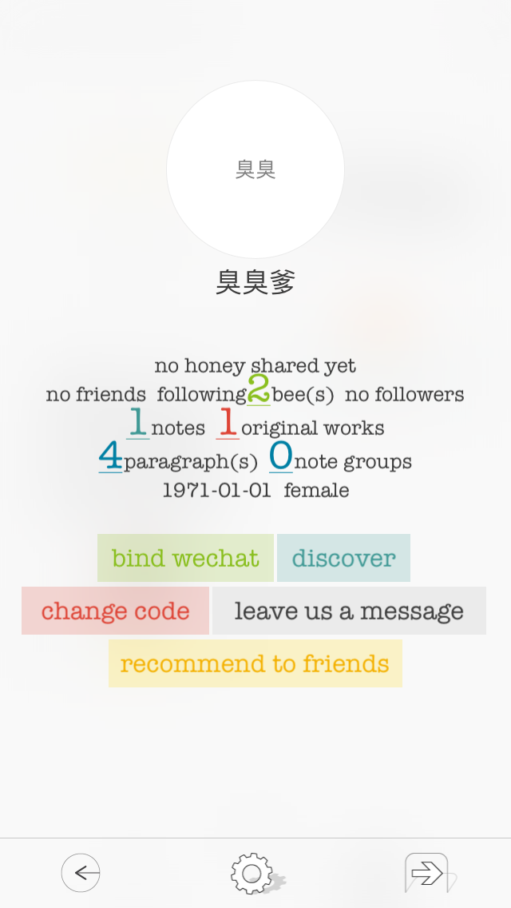
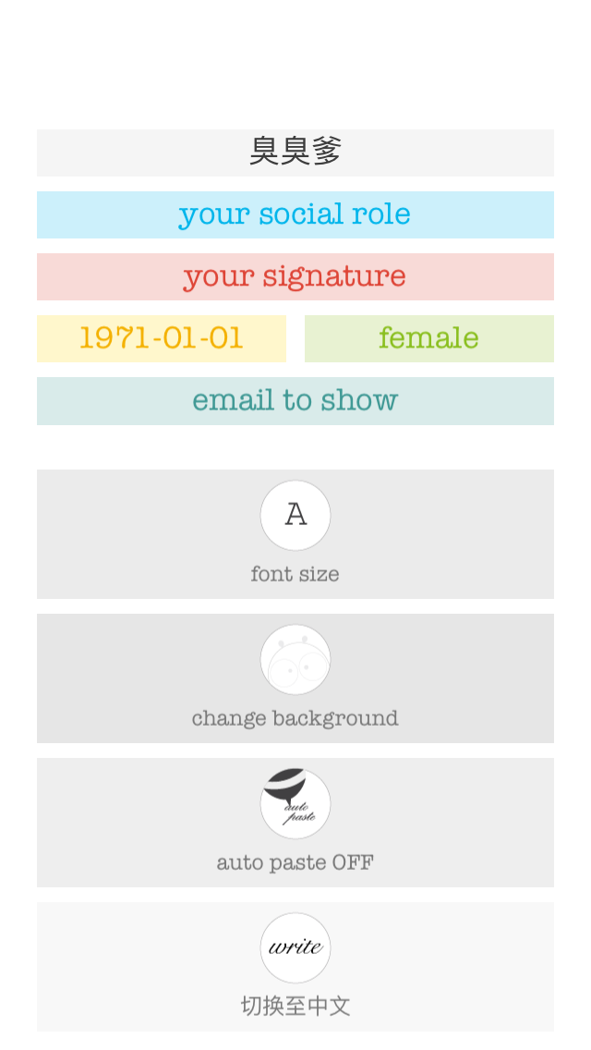
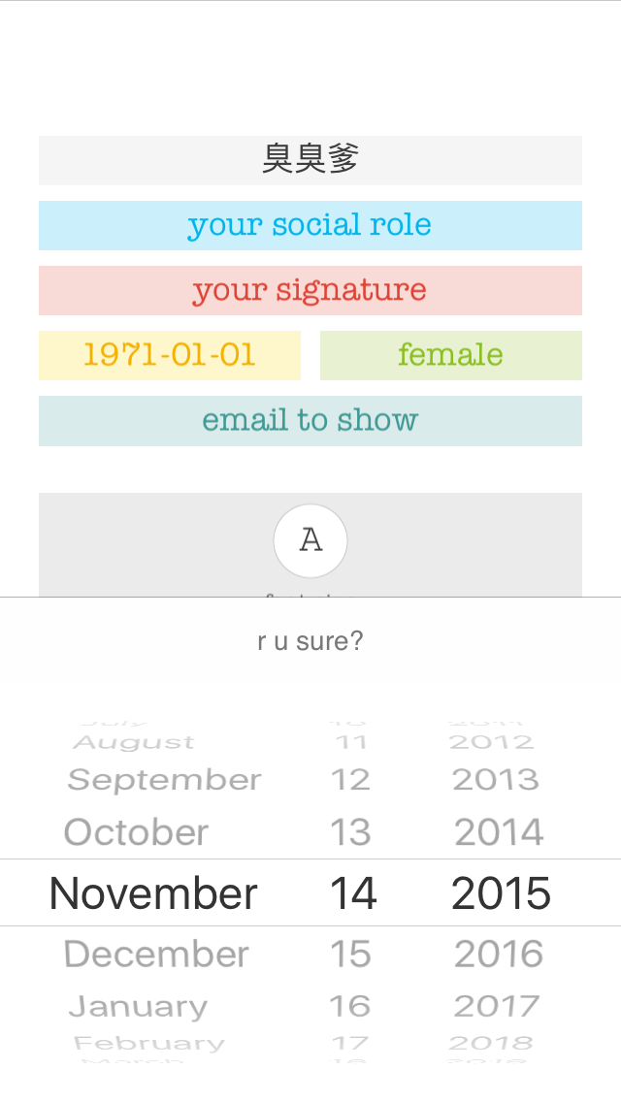
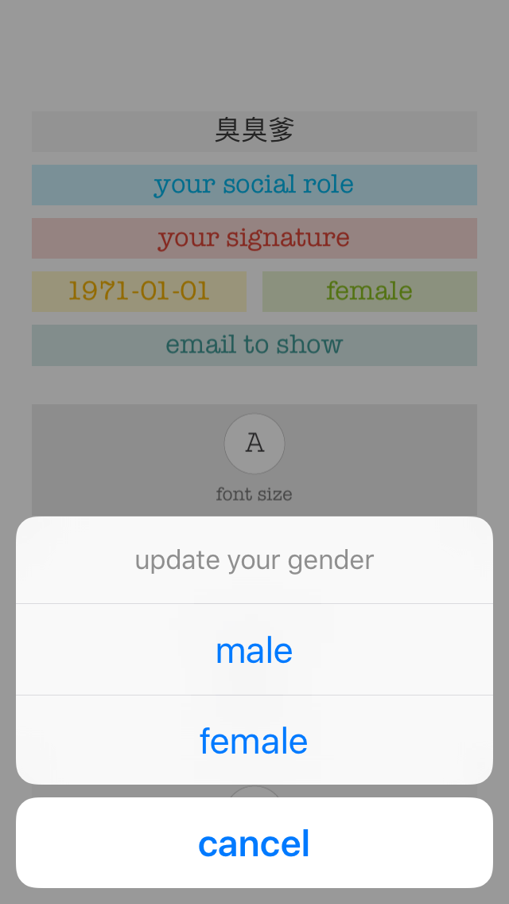

头像区域

头像区域

头像区域
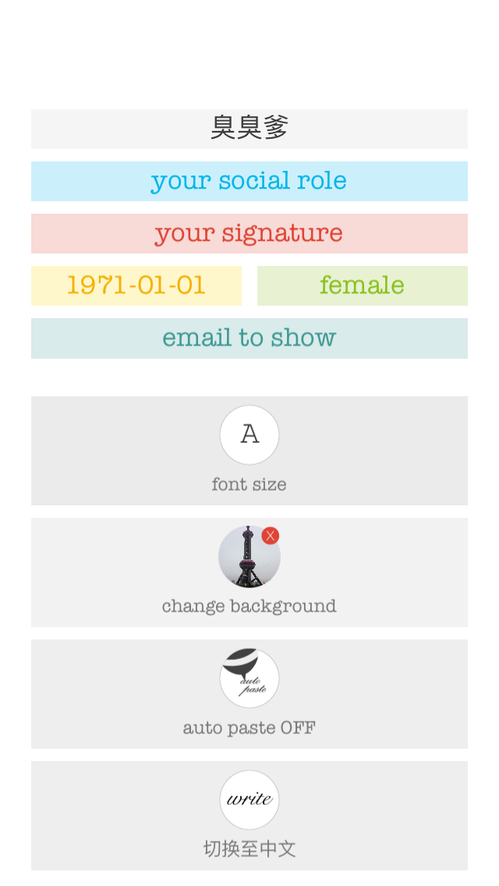

头像区域

注册页面
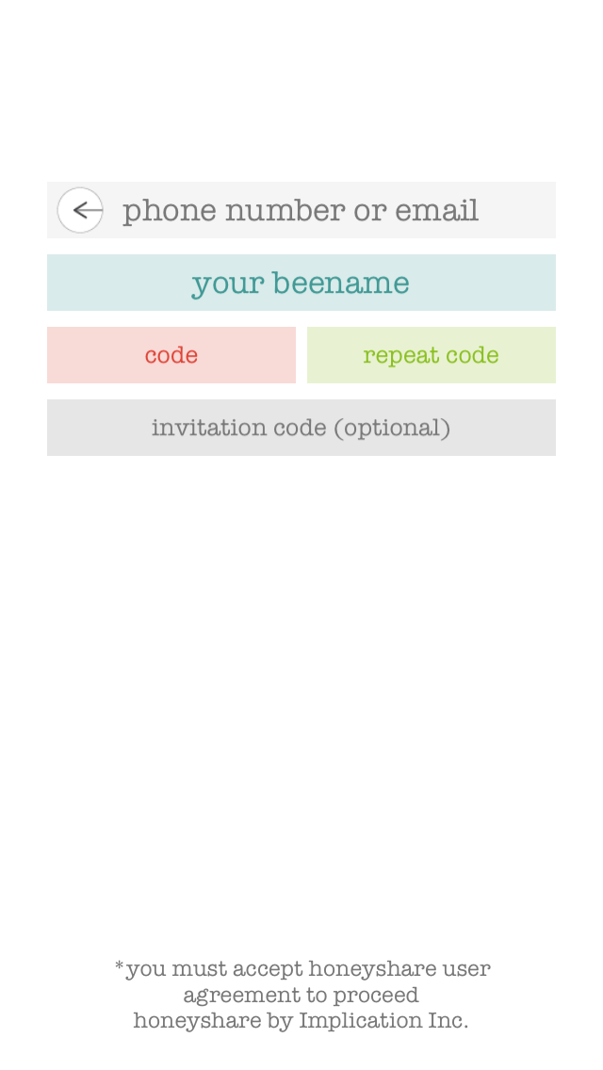
No | 项目名 | ID | 功能 | 跳转页面 | 特效 | 说明
1 | 用户名输入框 |  | 输入用户名 | - |  | 1.输入框有背景字符，输入字符时背景消失 2.输入框输入字符时，右侧显示X按钮点击 清空字符
2 | 昵称输入框 |  | 输入昵称 | - |  | 1.输入框有背景字符，输入字符时背景消失 2.输入框输入字符时，右侧显示X按钮点击 清空字符
3 | 密码 |  | 输入密码 | - | 输入字符隐藏 | 1.输入框有背景字符，输入字符时背景消失 2.输入框输入字符时，右侧显示X按钮点击 清空字符
4 | 重复密码 |  | 密码确认 | - | 输入字符隐藏 | 1.输入框有背景字符，输入字符时背景消失 2.输入框输入字符时，右侧显示X按钮点击 清空字符
5 | 邀请码 |  | 输入邀请码 | - | 输入字符隐藏 | 1.输入框有背景字符，输入字符时背景消失 2.输入框输入字符时，右侧显示X按钮点击 清空字符
6 | 确认按钮 |  | 提交注册信息 | 主页面 | 由下网上滑出显示 | 1.输入框有背景字符，输入字符时背景消失 2.输入框输入字符时，右侧显示X按钮点击 清空字符

主页面
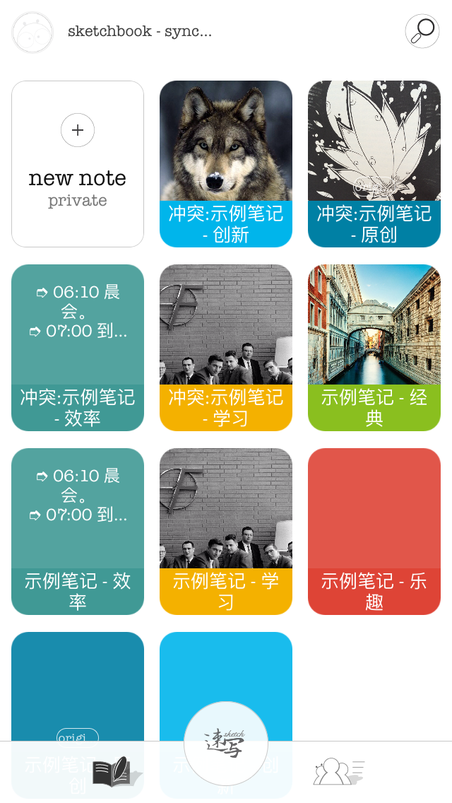
No | 项目名 | ID | 功能 | 跳转页面 | 特效 | 说明
1 | 搜索按钮 |  | 打开搜索框 | - |  | 1.输入框有背景字符，输入字符时背景消失 2.输入框输入字符时，右侧显示X按钮点击 清空字符
2 | 添加按钮 |  | 跳转到书写页面 | new note | 输入字符隐藏 | 1.输入框有背景字符，输入字符时背景消失 2.输入框输入字符时，右侧显示X按钮点击 清空字符
3 | 笔记一览（n） |  | 将每条笔记以图片形式列出 | 笔记编辑页面 | 图片和文字同时显示
4 | 底部按钮（书本） |  | 回到自己的笔记列表
5 | 底部按钮（速写） |  |  |  |  | ？？？
7 | 底部按钮（寻找好友） |  | 显示其他用户 |  |  | 跳转到好友列表

左滑动页面
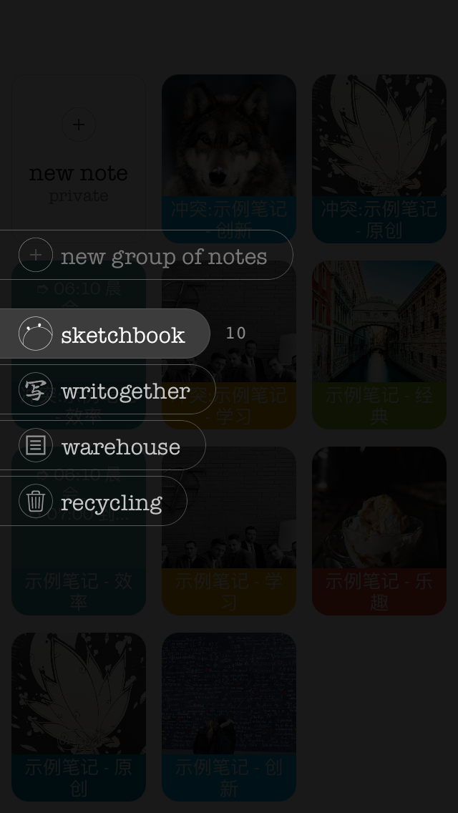

右滑动页面
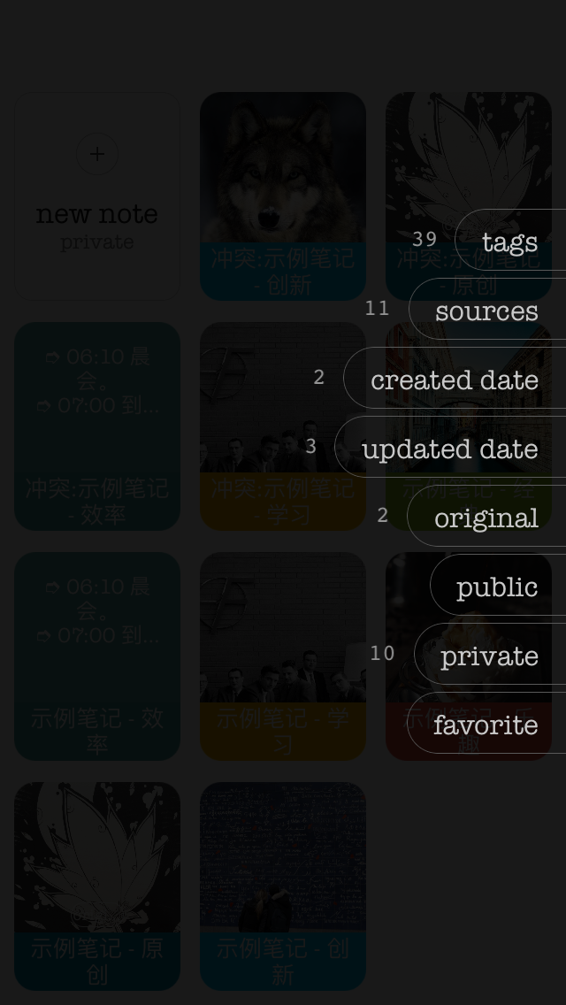

用户列表页面
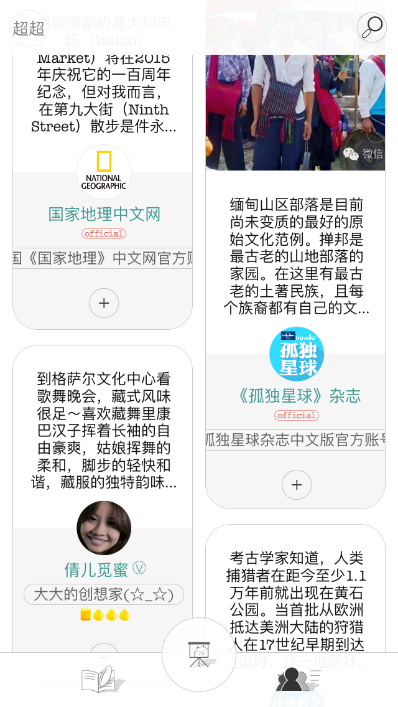

点击显示用户笔记

点击显示用户信息

添加好友按钮

用户信息
